Sheet1
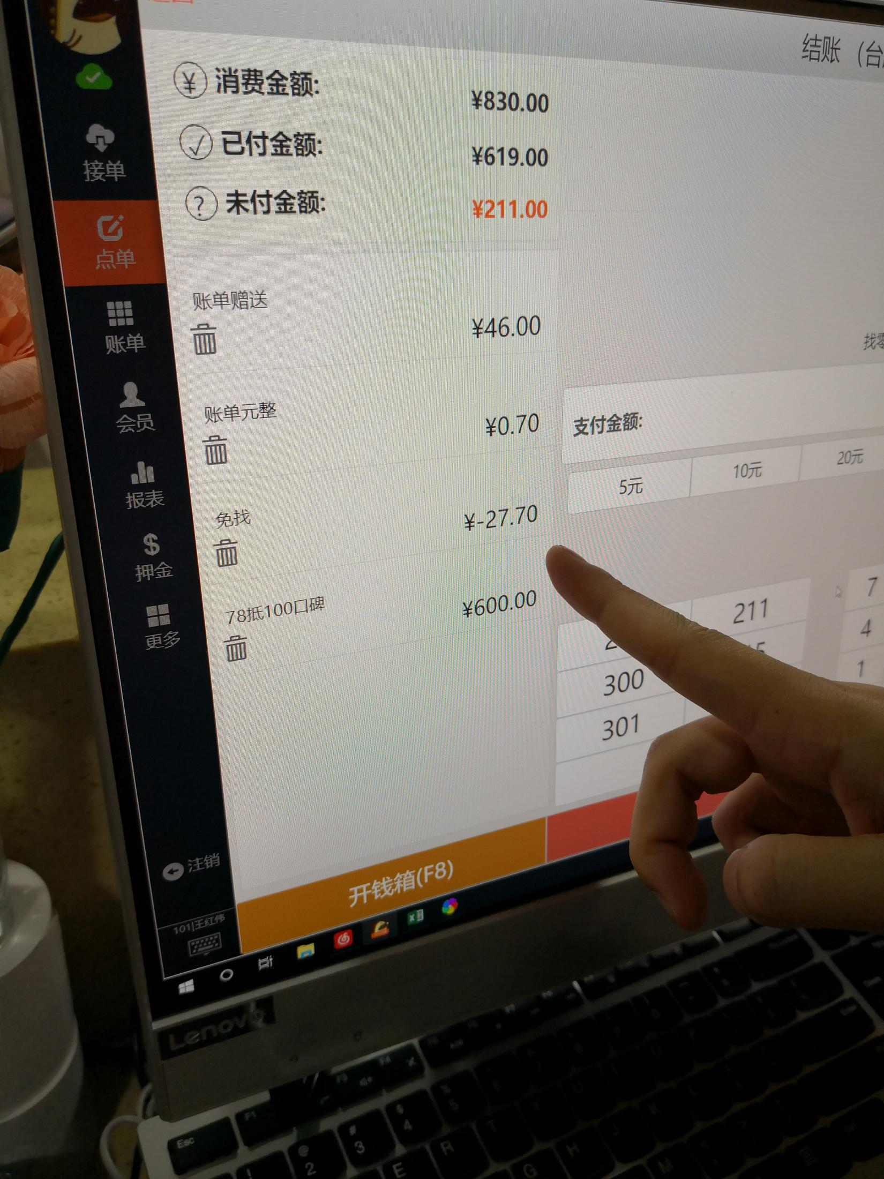
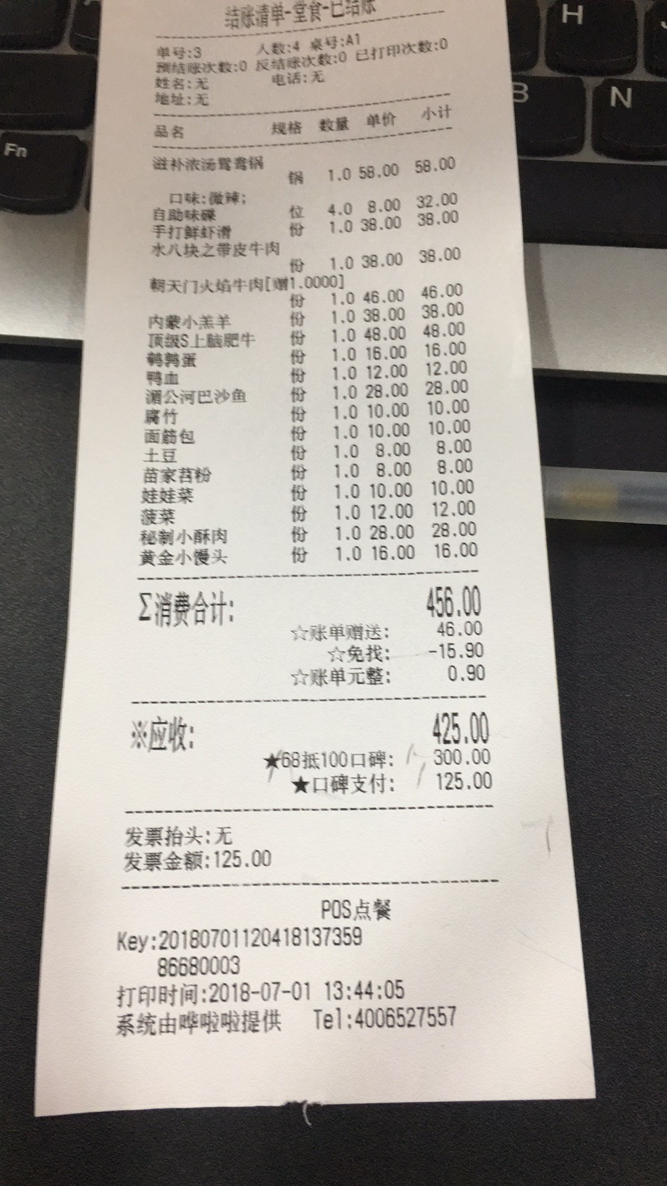
日期 | 周别 | 商户名称 | 实施人员 | 问题反馈 | 解决方法
2018-04-04 | 1 | 维面馆 | 翁晨 | 系统奔溃后无法自动修复 | 恢复到上一次正确启动项
2018-04-04 | 2 | 维面馆 | 翁晨 | 打印机出现问题，账单居然是半乱码。 | 彻底删除驱动以后，更换一个驱动之后，显示正常了。
 | 3 | 常熟沙县小吃 | 翁晨 | 镜像引导文件被杀毒软件误删，导致C盘分区损坏，镜像不完整，无法重做系统 | 电脑重新分区之后，更换一个镜像即可。
 | 4 | 旺园小吃店 | 翁晨 | 钱箱一直弹不开 | 钱箱如果弹不开，将saas.ini中的cashbox下的enable=1 改为0
 | 5 | 大朱小厨鱼虾馆 | 翁晨 | 结账单出现乱码（58打印机） | 将后台打印机设置中的打印机端口改成（win-0-10）即可，或者更换一个58打印机
 | 6 | 演示中心-奶茶店 | 翁晨 | 如何关闭线上餐厅的微信以及支付宝支付 | 登录admin后台参数设置的微信餐厅设置，里面可以选择
 | 7 | 朝天门火锅店 | 翁晨 | 如何打开排队叫号微信公众号提示 | 登录微信公众号后台，将营业行业设置为“餐饮/餐饮，消费品/消费品”
 | 8 | 朝天门火锅店 | 翁晨 | 2.0点评美团外卖的结账方式无法撤销 | 新的5.18更新包可解决。
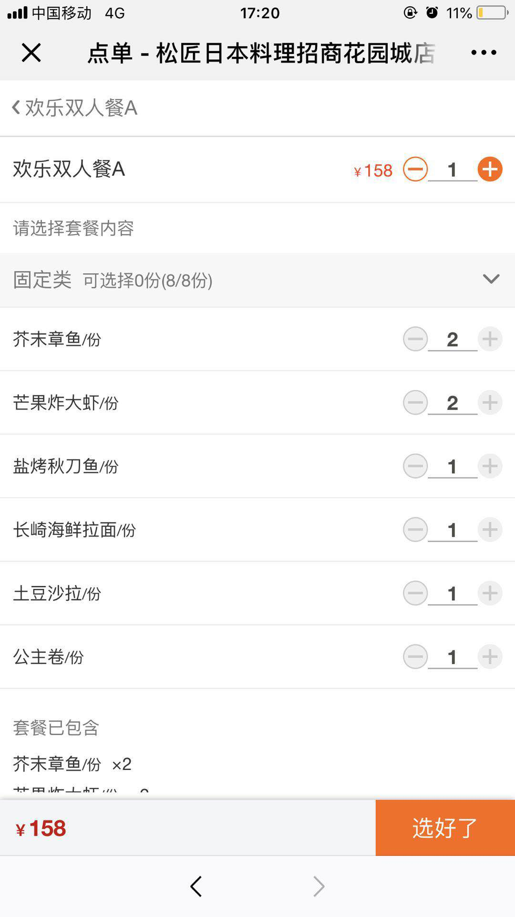
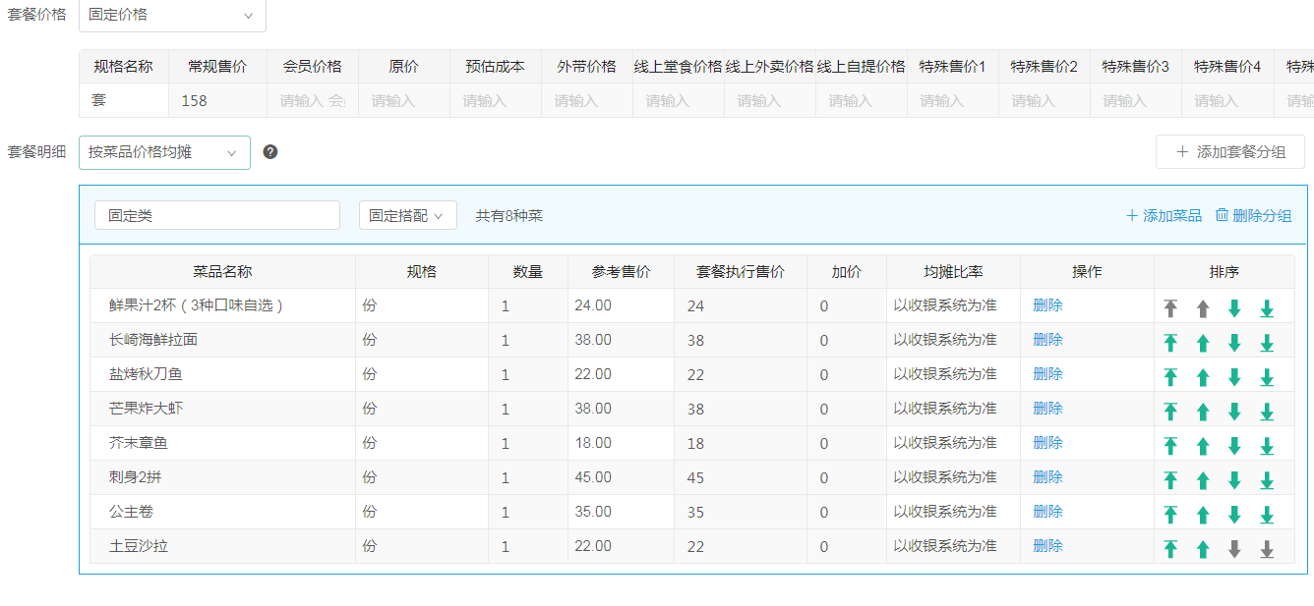
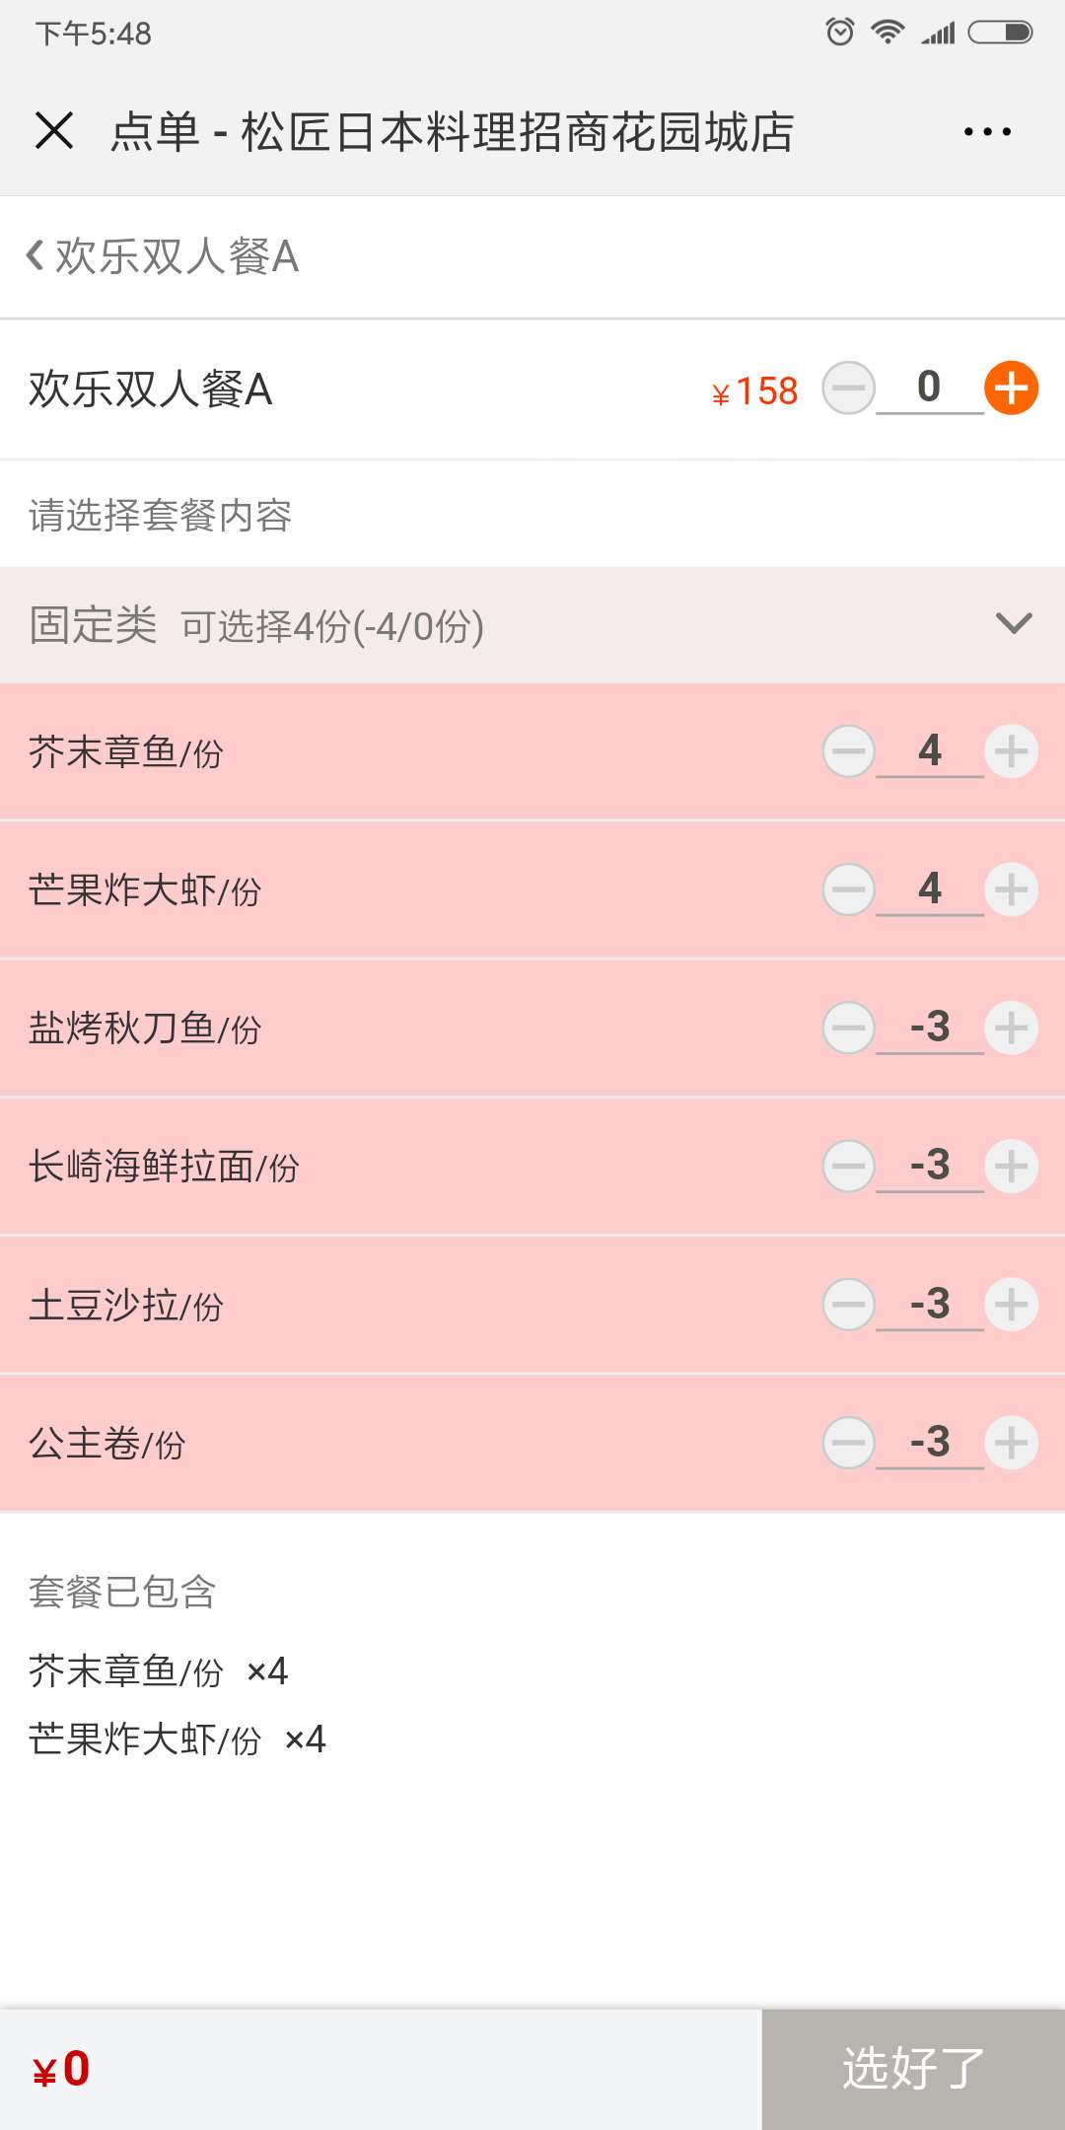
 | 9 | 瓶子菜馆 | 翁晨 | 老客户开新店以后微信餐厅点餐无法显示新店餐厅 | 微信公众号功能选择翻翻附近菜单
 | 10 | 和记烤鸭 | 翁晨 | 实体卡操作无法有的时候读不出来 | 由于电脑前面的usb插口接触不良导致
 | 11 | 楼兰新城市广场店 | 翁晨 | 一楼的留台单设置了以后就是不出单 | 总部支援以后出单了
 | 12 | 珍宝阁 | 翁晨 | 电脑无法联网但是打印机可以出单 | 由于电脑与路由器到交换机之间的网线连接错误导致
 | 13 | 松匠日本料理 | 翁晨 | 微信扫码点餐点套餐出现菜品错误 | 无
 | 14 | 朝天门火锅店 | 翁晨 | 使用营销团购券以后经常会出现免找，导致多收客人钱（2.0saas） | 无

